Biedingsmodule
Biedingsmodule bouwkavels Amundsenstraat Valkenswaard:

Aantal woningen | Categorie | Kavelnummers | Prijsgrens 2026 | Totaaloppervlakte kavels (m2) | Grondbod per m2 (excl. BTW) | Grondbod (excl. BTW)
9 | Betaalbare rijwoningen | 5 t/m 13 | max. € 420.000,00 | 1064 |  | € -
6 | Drie-onder-één kapwoningen | 14 t/m 19 | - | 1380 |  | € -
2 2 | Vrijstaande woningen Geschakelde woningen | 1 t/m 4 | - | 1862 |  | € -
 |  |  |  |  | Totaal: | € -

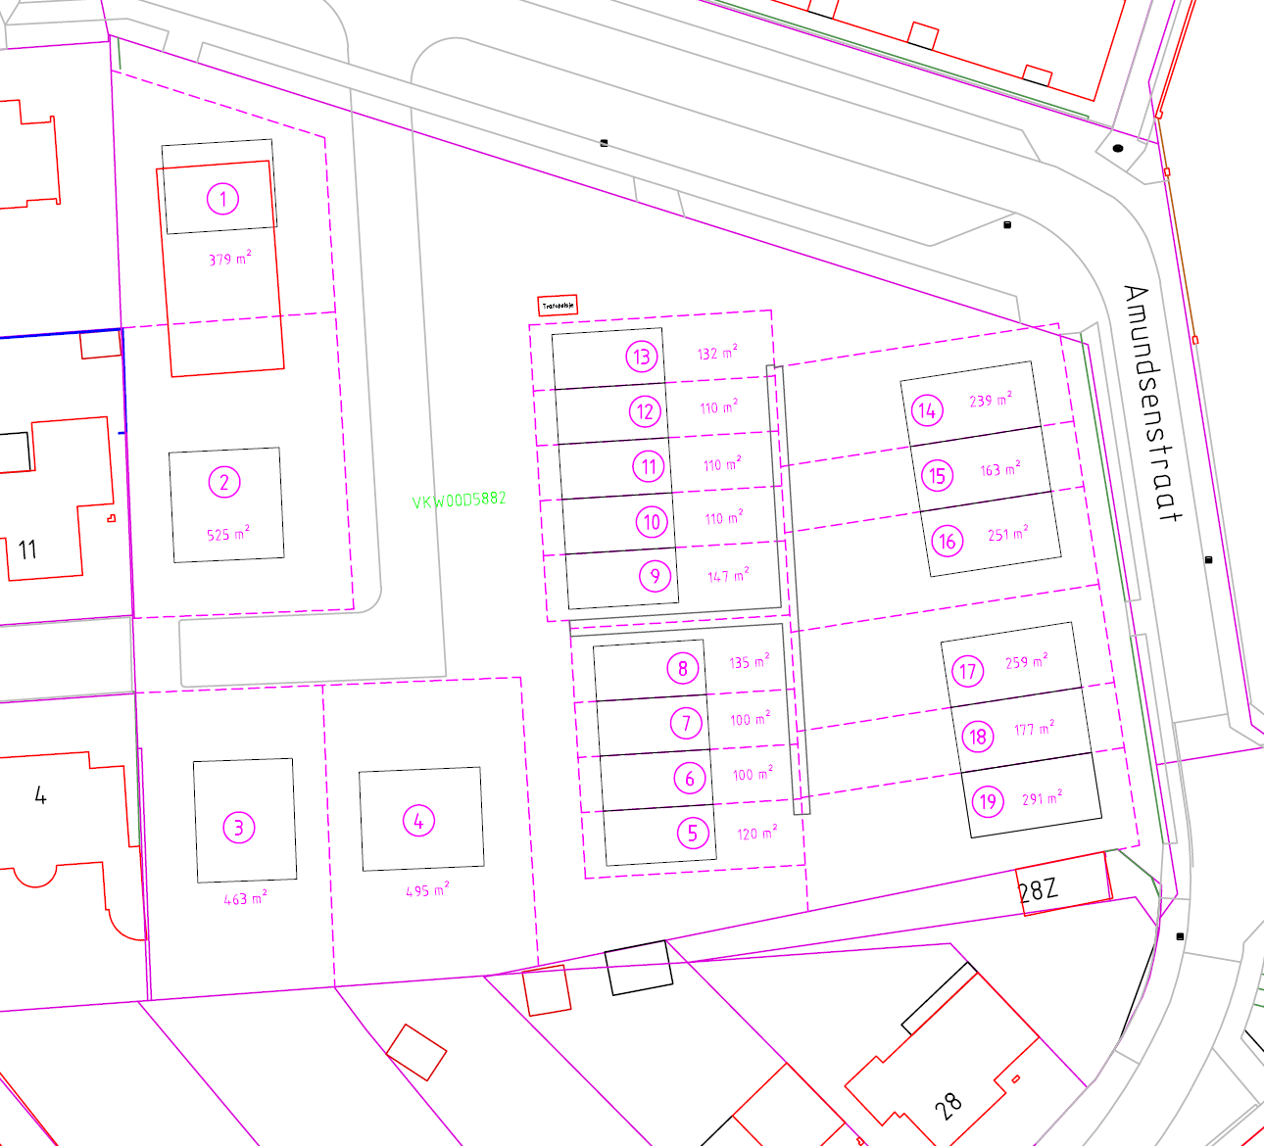
Uitsnede verkooptekening (incl. kavelnummers): |  |  |  | Ondertekening:
 |  |  |  | Geïnteresseerde:
 |  |  |  | Plaats:
 |  |  |  | Datum: | f
 |  |  |  | Naam tekenbevoegde:
 |  |  |  | Handtekening:

